Sheet1
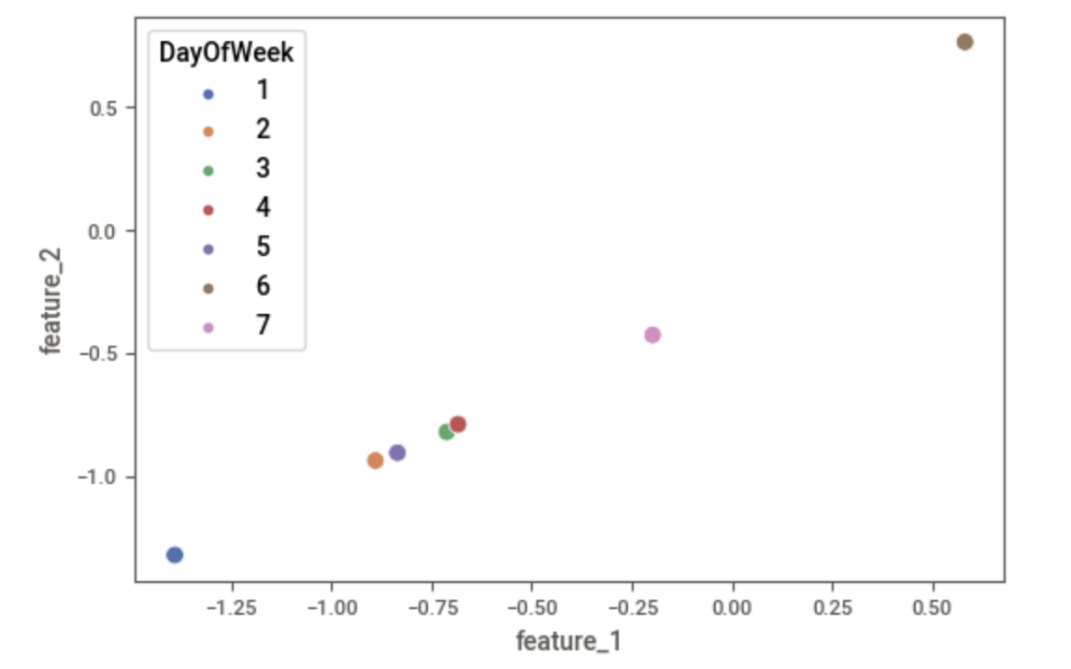

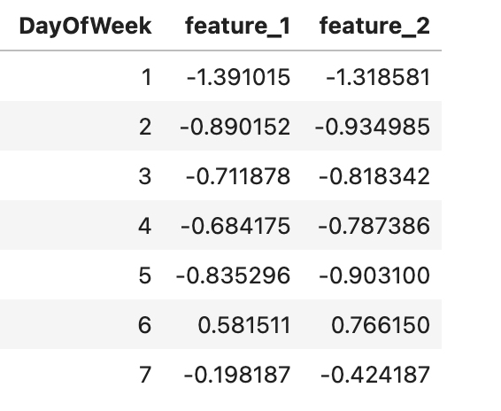

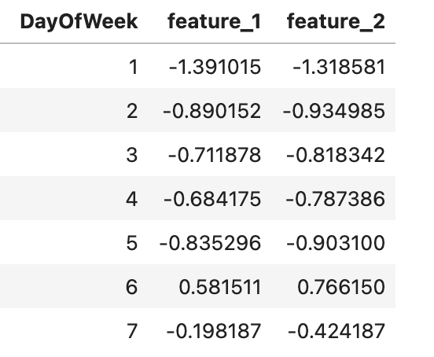

Sheet2
Embedding Layer
...

$$f_{0}$$
$$w_{i,0}$$
$$x_{1,i}$$
 | 0 | 1
i=0 | w00 | w01
i=1 | w10 | w11
i=2 | w20 | w21
$$f_{1}$$
i=3 | w30 | w31
$$w_{i,1}$$
...
i=4 | w40 | w41

$$x_{2}$$
...
$$f_{0}$$
$$w_{i,0}$$
Hidden Layer
$$x_{1,i}$$
 |  |  |  |  | f0 | f1
 |  |  |  | i=0 | w00 | w01
 |  |  |  | i=1 | w10 | w11
$$f_{1}$$
 |  |  |  | i=2 | w20 | w21
$$w_{i,1}$$
 |  |  |  | i=3 | w30 | w31
 |  |  |  | i=4 | w40 | w41

 |  |  | Figure 3: Embedding layer and embedding matrix

